A
Análisis de Selección | Nombre del proyecto | Celda de manufactura robotizada
 | Por | EsDek
Alternativa A. | Fecha | Apr-23
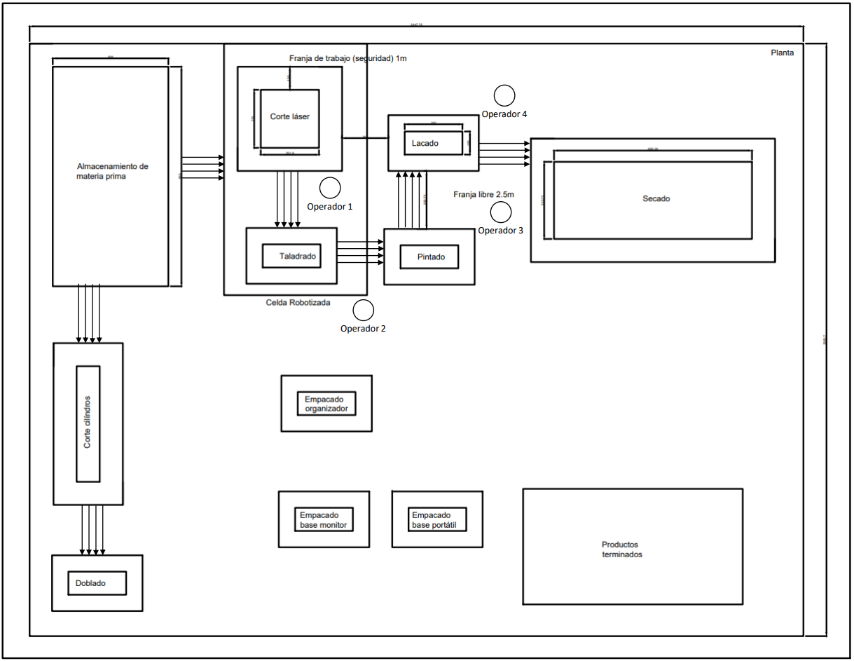

 | Criterio | Puntuación/5
 | Agrupación por tecnologías | 5
 | Reducción de inventarios | 4
 | Facilidad de mantenimiento | 2
 | Espacio para circulación | 2
 | Espacio libre en la planta | 4
 | Respuesta a cambios en la demanda | 3
 | Facilidad de supervisión | 3
 | Flujo de material | 5
 | TOTAL | 28

B
Análisis de Selección | Nombre del proyecto | Celda de manufactura robotizada
 | Por | EsDek
Alternativa B. | Fecha | Apr-23
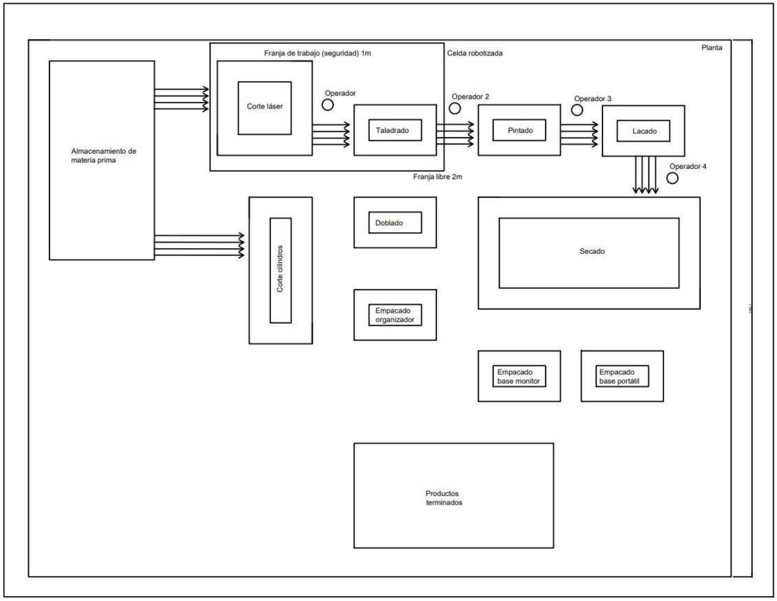

 | Criterio | Puntuación/5
 | Agrupación por tecnologías | 5
 | Reducción de inventarios | 4
 | Facilidad de mantenimiento | 4
 | Espacio para circulación | 4
 | Espacio libre en la planta | 3.5
 | Respuesta a cambios en la demanda | 4
 | Facilidad de supervisión | 4
 | Flujo de material | 4
 | TOTAL | 32.5

